상품제안서
이지팩 부피순삭 여행용 압축파우치 4종 세트 캐리어정리백 | 상품코드: S48802

 |  |  |  |  |  |  | 02-713-8555 | www.synergygift.co.kr
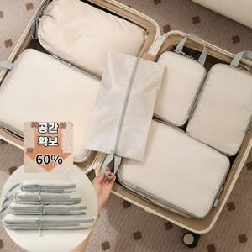

【상세/제작정보】

【인쇄/포장옵션】 | 실크 / OPP(비닐)

【공급단가】 | 수량 | 50~ | 100~ | 300~ | 1,000~ | 3,000~
*VAT별도 | 단가 | 12,800원 | 12,300원 | 11,900원 | 11,400원 | 11,200원

【상품 URL】 | https://www.synergygift.co.kr:443/src/goods_detail.php?gdno=48802

